画面イメージ
詳細設計書 | 論理名称 | K001 | システムID | KS | 改訂日 | 2022-06-06
 | 物理名称 | 基本情報登録 | システム名称 | 勤怠管理システム | 改訂者 | 施楠豪

画面イメージ

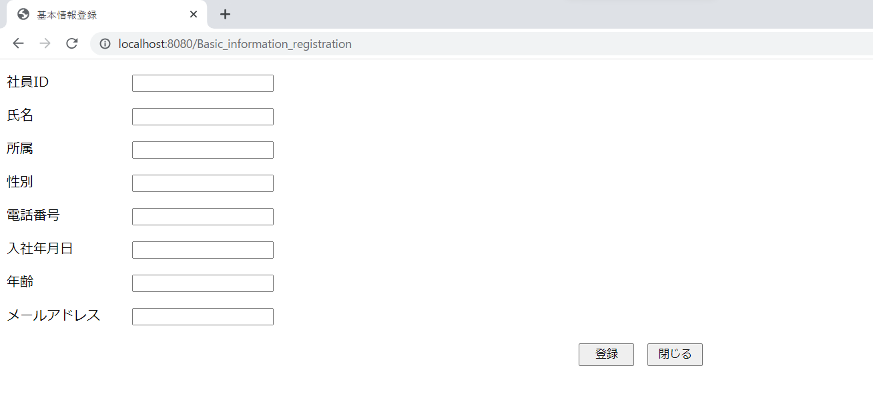

所属：コンボボックス
性別：ラジオボタン
入社年月日：日付のコントロール

IO関連
詳細設計書 |  | 論理名称 |  | K001 |  |  | システムID | KS |  | 改訂日 | 2022-06-06
 |  | 物理名称 |  | 基本情報登録 |  |  | システム名称 | 勤怠管理システム |  | 改訂者 | 施楠豪

I/O関連図

社員情報一覧
ログイン
基本情報登録
 |  |  |  | ログインボタン |  |  |  |  | データを受け取る

パラメータ一覧
No | 論理名称 |  | 物理名称 |  | I/O | 備考
1 | 社員ID |  | USER＿ID |  | I | 更新モード
2 | 所属 |  | AFFILIATION |  | I
3 | 入社年月日 |  | CALENDAR_DATE |  | I
4 | 氏名 |  | NAME |  | I
5 | 性別 |  | SEX |  | I
6 | 年齢 |  | AGE |  | I
7 | メールアドレス |  | MAIL_ADDRESS |  | I
8
9
10
11
テーブル一覧
No | 論理名称 |  | 物理名称 |  | I/O | 備考
3 | T_EMPLOYEE |  | 社員情報 |  | I/O
4 |  |  | 部門情報マスタ |  | O
5
6
7
8
9
10
11
ファイル一覧
No | 論理名称 |  | 物理名称 |  | I/O | 備考
3
4
5
6
7
8
9
10
11

イベント処理_2
詳細設計書 |  |  |  |  |  |  |  |  |  | 画面ID |  | K001 | システムID | KS |  | 改訂日 | 2022-06-06
 |  |  |  |  |  |  |  |  |  | 画面名称 |  | 勤怠実績一覧 | システム名称 | 勤怠管理システム |  | 改訂者 | 施楠豪

1.初期表示処理

 | 1.1.画面制御

 |  | 1.1.1.活性化制御

 |  |  |  | 新規登録時
 |  |  |  | No | 項目名 |  |  |  |  |  | 活性化
 |  |  |  | 1 | 社員ID |  |  |  |  |  | 非活性
 |  |  |  | 2 | 氏名 |  |  |  |  |  | 活性
 |  |  |  | 3 | 所属 |  |  |  |  |  | 活性
 |  |  |  | 4 | 性別 |  |  |  |  |  | 活性
 |  |  |  | 5 | 電話番号 |  |  |  |  |  | 活性
 |  |  |  | 6 | 入社年月日 |  |  |  |  |  | 活性
 |  |  |  | 7 | 年齢 |  |  |  |  |  | 活性
 |  |  |  | 8 | メールアドレス |  |  |  |  |  | 活性
 |  |  |  | 9 | 登録 |  |  |  |  |  | 活性
 |  |  |  | 10 | 修正 |  |  |  |  |  | 非活性
 |  |  |  | 11 | 閉じる |  |  |  |  |  | 活性
 |  |  |  | 修正時
 |  |  |  | No | 項目名 |  |  |  |  |  | 活性化
 |  |  |  | 1 | 社員ID |  |  |  |  |  | 非活性
 |  |  |  | 2 | 氏名 |  |  |  |  |  | 活性
 |  |  |  | 3 | 所属 |  |  |  |  |  | 活性
 |  |  |  | 4 | 性別 |  |  |  |  |  | 活性
 |  |  |  | 5 | 電話番号 |  |  |  |  |  | 活性
 |  |  |  | 6 | 入社年月日 |  |  |  |  |  | 活性
 |  |  |  | 7 | 年齢 |  |  |  |  |  | 活性
 |  |  |  | 8 | メールアドレス |  |  |  |  |  | 活性
 |  |  |  | 9 | 登録 |  |  |  |  |  | 非活性
 |  |  |  | 10 | 修正 |  |  |  |  |  | 活性
 |  |  |  | 11 | 閉じる |  |  |  |  |  | 活性

 | 1.2.1社員情報一覧取得（更新モード）

 |  |  | 抽出項目
 |  |  |  | 社員ID
 |  |  |  | 入社年月日
 |  |  |  | 氏名
 |  |  |  | 性別
 |  |  |  | 年齢
 |  |  |  | 所属
 |  |  |  | メールアドレス
 |  |  |  | 電話番号
 |  |  | テーブル
 |  |  |  | 社員アカウント |  |  |  |  | T_USERS

 |  |  | 抽出条件
 |  |  |  | select 社員ID，入社年月日，氏名，性別，年齢，所属,メールアドレス from T_USERS <where> <if test="社員ID!=null and name!=''"> 社員ID ＝ #{社員ID} </if> </where>

 |  |  | 集約条件
 |  |  |  | なし

 |  |  | ソート順
 |  |  |  | 入社年月日

1.4.閉じるボタンクリック処理

 | ・社員情報一覧画面へ遷移する。
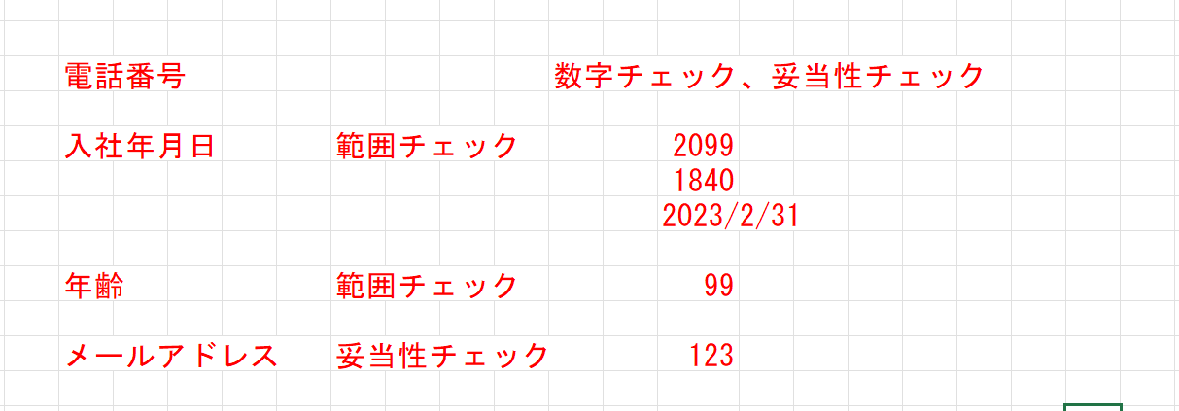
 |  |  | 引数：
 |  |  |  | なし

1.5.登録ボタンクリック処理

 | 1.チェック

 |  | ①登録ボタンクリック時

 |  |  | メッセージ内容：
 |  |  |  |  |  | データを登録しました。
 | 1.2.2社員情報登録

 |  |  | 登録情報
 |  |  |  | 社員ID
 |  |  |  | 入社年月日
 |  |  |  | 氏名
 |  |  |  | 性別
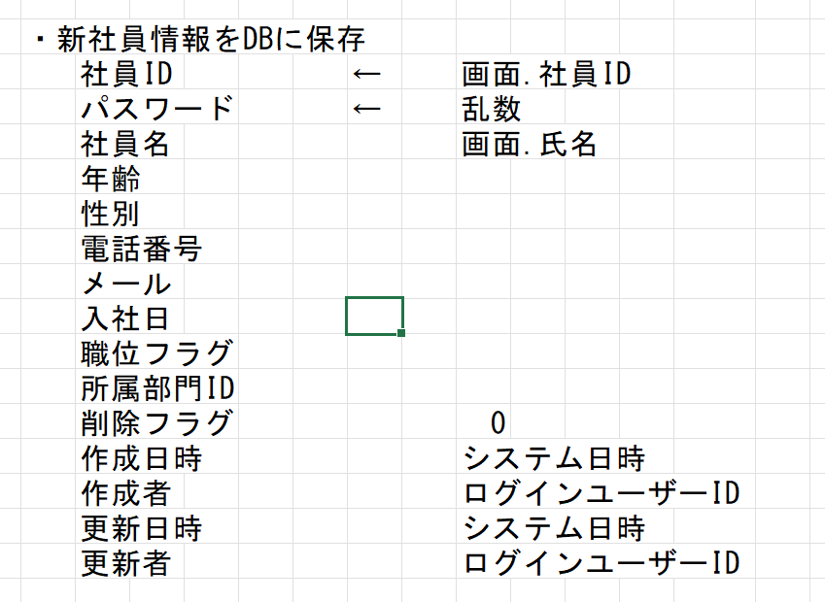
 |  |  |  | 年齢
 |  |  |  | 所属
 |  |  |  | メールアドレス

 |  |  | テーブル
 |  |  |  | 社員アカウント |  |  |  |  | T_USERS

 |  |  | 登録データの条件
 |  |  |  | INSERT INTO T_USERS values(?, ?, ?, ?,?, ?, ?,?, ?, ?, ?,?, ?, ?, ?);

 |  |  | 集約条件
 |  |  |  | なし

 |  |  | ソート順
 |  |  |  | 入社年月日

1.6.修正ボタンクリック処理

 |  |  | ①修正ボタンクリック

 |  |  |  | メッセージ内容：
 |  |  |  |  |  |  | データを更新しました。

 | 1.2.3社員情報一覧更新

 |  |  | 更新情報
 |  |  |  | 社員ID
 |  |  |  | 入社年月日
 |  |  |  | 氏名
 |  |  |  | 性別
 |  |  |  | 年齢
 |  |  |  | 所属
 |  |  |  | メールアドレス
 |  |  |  | 電話番号
 |  |  |  | 更新日時 |  |  |  | システム日時
 |  |  |  | 更新者 |  |  |  | ログインユーザID

 |  |  | テーブル
 |  |  |  | 社員アカウント |  |  |  |  | T_USERS

 |  |  | 更新条件
 |  |  |  | UPDATE T_USERS SET U_ID,USER＿ID, PASSWORD=?,NAME=?, AFFILIATION=?,SEX=?, TELEPHONE_NUMBER=?, CALENDAR_DATE=?,AGE=?, MAIL_ADDRESS=?,DEL_FLG=?, CREATE_DATE=?,CREATE_USER=?, UPDATE_DATE=?,UPDATE_USER=? WHERE no = ? |  |  |  |  |  |  |  |  |  |  | 社員ID ＝ 画面.社員ID AND 削除フラグ＝’０’

 |  |  | 集約条件
 |  |  |  | なし

 |  |  | ソート順
 |  |  |  | 入社年月日

